Tuần 1
 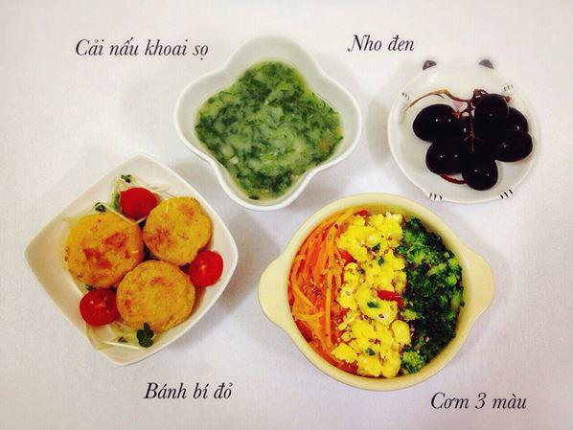
Thời gian | Thứ 2 | Thứ 3 | Thứ 4 | Thứ 5 | Thứ 6 | Thứ 7
 | 2023-01-02 | 2023-01-03 | 2023-01-04 | 2023-01-05 | 2023-01-06 | 2023-01-07
Bữa sáng | Bún ghẹ rau cải ngọt | Phở thịt bằm cà chua | Bún hải sản hành mùi | Cháo gà/Phở gà cải bó xôi | Cháo/Bánh đa hải sản | Cháo thịt cải cúc
Ăn nhẹ | Nho Mỹ không hạt | Dưa lưới | Táo Envy | Sinh tố Bơ | Chuối | Dưa hấu không hạt
Bữa trưa | TRUYỀN THỐNG |  |  |  |  |  | 805
 | Cháo thịt củ quả hầm | Cháo cá hồi rau cải | Cháo sườn đậu xanh | Cháo tôm súp lơ | Cháo gà đậu hà lan | Cháo bò bí hạt đậu | 460
 | BLW
 | Cơm trắng mềm đỗ xanh | Cơm trắng mềm rắc phomai | Cơm trắng mềm đậu gà | Cơm trắng mềm hạt chia | Cơm trắng mềm rong biển | Cơm trắng mềm
 | Chả thịt nấm hương mộc nhĩ | Cá hồi áp chảo | Sườn sốt cam | Tôm rim chua ngọt | Đùi gà sốt nấm | Bò viên chiên
 | Củ quả hấp | Cải bó xôi hấp | Su hào hấp | Súp lơ luộc | Rau cải luộc | Bí xanh luộc
 | Trứng gà đúc thịt | Đậu hũ kho kiểu Nhật | Trứng gà đúc thịt | Thịt bằm sốt kiểu Hàn | Tôm băm sốt kiểu Thái | Trứng cút kho tương | 269,805.00
 | Canh ngao nấu mùng tơi | Canh rau cải nấu thịt | Canh bầu nấu tôm | Canh xương rau ngót | Canh hà nấu chua | Canh rau dền nấu tôm |  | 1690
Bữa chiều | Cháo tim/phở tim hành mùi | Cháo sườn/Bánh đa sườn | Soup gà ngô non | Bún mọc cà chua | Miến chim | Cháo cá song
Ăn nhẹ | Sữa hạt đậu đỏ hạt điều | Sữa tươi nguyên kem | Sữa chua Hippo | Sữa chua uống Probi | Bánh Flan | Sữa tươi nguyên kem

 | Thịt bằm | Cá hồi | Sườn | Tôm | Gà | Bò

